상품제안서
송월 CM체크양면 고리 세면타올 30수 200g | 상품코드: S39148

 |  |  |  |  |  |  | 02-713-8555 | www.synergygift.co.kr
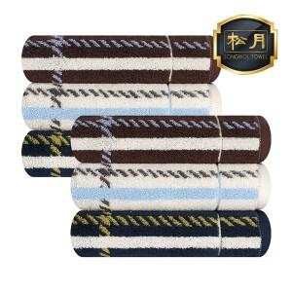

【상세/제작정보】 | ※ 타올 중앙 고리가 위치해 건조, 보관 가능<br>※ 200g의 도톰한 두께의 양면 색상이 다른 세련된 체크로 디자인이 우수

【인쇄/포장옵션】 | 실크, 자수 / 포장지포장

【공급단가】 | 수량 | 50~ | 100~ | 500~ | 1,000~ | 2,000~
*VAT별도 | 단가 | 7,740원 | 7,620원 | 7,440원 | 7,140원 | 6,850원

【상품 URL】 | https://www.synergygift.co.kr:443/src/goods_detail.php?gdno=39148

